Ввод
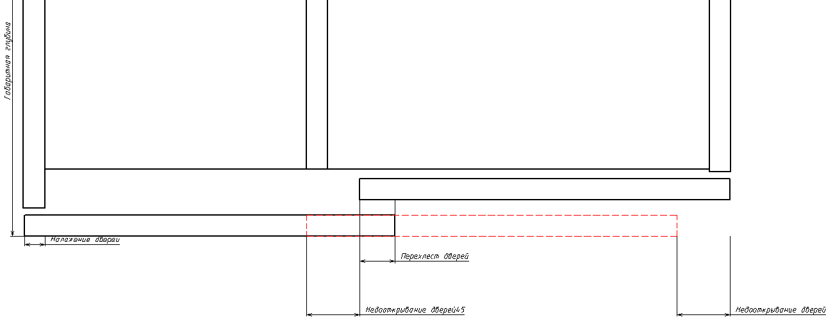
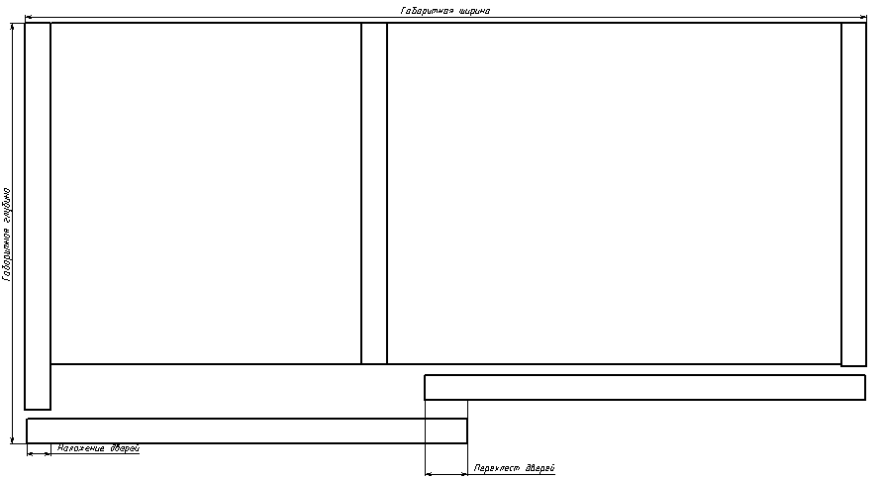
2-дверна або 3-х дверна шафа | Габаритна ширина шафи,мм | Габаритна висота шафи,мм | Габаритна глибина шафи,мм | Товщина боковини корпусу, мм | Товщина криші,мм | Товщина дна,мм | Товщина кожних дверей, мм | Матеріал дверей | Висота цоколя шафи (min.60 мм) | Накладання дверей (макс. 17 мм. Див. мал. нижче) | Розмір ролика передніх дверей (EB)
2-х дверна | 3000 | 2670 | 600 | 18 | 18 | 18 | 18 | ДСП | 60 | 16 | 31

 | Ввод даних

